Лист1
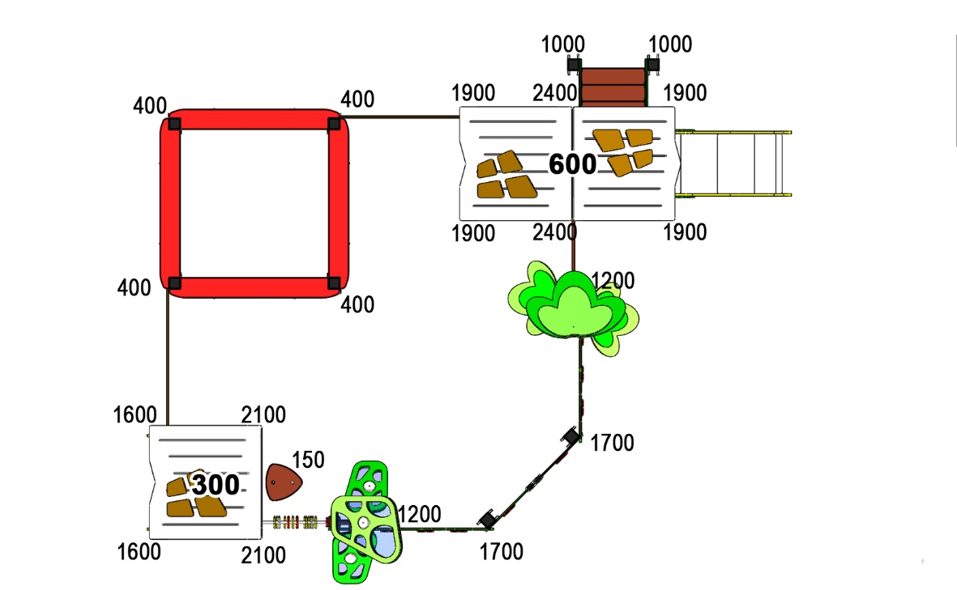 Размер 5,65 х 4,62 х 3,10 м
№ п/п | Артикул | Наименование | Кол-во | Изображение | Цвет | Длина, м | Ширина, м | Высота, м | Объем, м3 | Объем всего | Болт М10х160 | Глухарь М8х60 | Глухарь М8х80
СТОЛБЫ
1 | 0037ДБ | Столб (брус 100х100) 150 мм | 1 |  | 8014 | 0.15 | 0.1 | 0.1 | 0.002 | 0.002
2 | 0053ДБ | Столб (брус 100х100) 400 мм | 4 |  | 8014 | 0.4 | 0.1 | 0.1 | 0.004 | 0.016
3 | 0004ДБ | Столб (брус 100х100) 1000 мм | 2 |  | 8014 | 1 | 0.1 | 0.1 | 0.010 | 0.020
4 | 0033ДБ | Столб (брус 100х100) 1200 мм | 2 |  | 8014 | 1.2 | 0.1 | 0.1 | 0.012 | 0.024
5 | 0047ДБ | Столб (брус 100х100) 1600 мм | 2 |  | 8014 | 1.6 | 0.1 | 0.1 | 0.016 | 0.032
6 | 0007ДБ | Столб (брус 100х100) 1700 мм | 2 |  | 8014 | 1.7 | 0.1 | 0.1 | 0.017 | 0.034
7 | 0068ДБ | Столб (брус 100х100) 1900 мм | 4 |  | 8014 | 1.9 | 0.1 | 0.1 | 0.019 | 0.076
8 | 0025ДБ | Столб (брус 100х100) 2100 мм | 2 |  | 8014 | 2.1 | 0.1 | 0.1 | 0.021 | 0.042
9 | 0028ДБ | Столб (брус 100х100) 2400 мм | 2 |  | 8014 | 2.4 | 0.1 | 0.1 | 0.024 | 0.048
10 | 0013МП | Закладная для столба 100х100 | 21 |  | 9007 | 0.7 | 0.1 | 0.05 | 0.003 | 0.074 |  | 84
ПЛОЩАДКИ |  |  |  |  |  |  |  |  |  | -
11 | 0003СБ | Площадка квадратная 800х800 мм (СБ) | 1 |  | нескользяшка | 0.8 | 0.8 | 0.08 | 0.051 | 0.051 | 4
12 | 0044СБ | Площадка двойная 1500х800 (СБ) | 1 |  | нескользяшка | 1.51 | 1 | 0.08 | 0.121 | 0.121 | 6
13 | 000109 | Ступенька Грибок 327 x 321 x 18 | 1 |  | нескользяшка | 0.327 | 0.321 | 0.018 | 0.002 | 0.002
 |  |  |  |  |  |  |  |  |  | -
14 | 000208 | Тетива лестницы 600 903 x 262 x 21 | 2 |  | 6018 | 0.8 | 0.98 | 0.021 | 0.016 | 0.033 |  |  | 8
15 | 000023 | Ступенька лесенки (600х140х18) | 3 |  | нескользяшка | 0.6 | 0.14 | 0.018 | 0.002 | 0.005
16 | 0006ДБ | Подступенок (доска 35х90х558) | 2 |  | 8014 | 0.035 | 0.09 | 0.558 | 0.002 | 0.004
17 | 000209 | Перила лестницы 600 827 x 150 x 21 | 2 |  | 6018 | 0.8 | 0.95 | 0.021 | 0.00345 | 0.007 |  |  | 8
18 | 000209 | Перила лестницы 600 827 x 150 x 21 | 2 |  | 7047 | 0.8 | 0.95 | 0.021 | 0.00345 | 0.007 |  |  | 8
ПАНЕЛИ |  |  |  |  |  |  |  |  |  | -
19 | 000161 | Окно верхнее 1.07 994 x 1210 x 21 | 2 |  | 1023 | 0.994 | 1.21 | 0.021 | 0.025 | 0.051 |  |  | 10
20 | 000161 | Окно верхнее 1.07 994 x 1210 x 21 | 2 |  | 3020 | 0.994 | 1.21 | 0.021 | 0.025 | 0.051 |  |  | 10
21 | 000157 | Рама окна, накл. на крышу 1.07 537 x 755 x 15 | 4 |  | 7047 | 0.755 | 0.537 | 0.015 | 0.006 | 0.024
22 | 000157 | Накладка на крышу (вырез из рамы окна) | 3 |  | 7047 |  |  |  |  | -
23 | 000164 | Панель нижняя 1.07 800 x 650 x 21 | 2 |  | 1023 | 0.8 | 0.65 | 0.021 | 0.011 | 0.022 |  |  | 8
24 | 000164 | Панель нижняя 1.07 800 x 650 x 21 | 2 |  | 3020 | 0.8 | 0.65 | 0.021 | 0.011 | 0.022 |  |  | 8
25 | 000162 | Панель с пазом для сидушки 1.07 800 x 748 x 21 | 2 |  | 6018 | 0.8 | 0.748 | 0.021 | 0.013 | 0.025 |  |  | 8
26 | 000158 | Крыша наклонная 1- 1.07 1000 x 1149 x 15 | 1 |  | 7047 | 1.15 | 1 | 0.015 | 0.017 | 0.017
27 | 000159 | Крыша наклонная 2- 1.07 1000 x 1200 x 15 | 2 |  | 7047 | 1.2 | 1 | 0.015 | 0.018 | 0.036
28 | 000163 | Боковина крыши двойн. домика 1.07 1023 x 271 x 21 | 2 |  | 3020 | 0.82 | 0.77 | 0.021 | 0.013 | 0.027 |  |  | 6
29 | 000189 | Панель одинарной крыши 800 x 170 x 21 | 1 |  | 1023 | 0.8 | 0.17 | 0.021 | 0.003 | 0.003 |  |  | 4
30 | 000165 | Сидушка для панели с пазом 1.07 600 x 271 x 21 | 2 |  | 6018 | 0.62 | 0.268 | 0.021 | 0.003 | 0.007 |  |  | 4
31 | 000039 | Подпорка сидушки 200 x 335 x 21 | 2 |  | 6018 | 0.335 | 0.2 | 0.021 | 0.001407 | 0.003
32 | 001193 | Звезда Большая Изба -1.31 188 x 181 x 15 | 2 |  | 7047 | 0.188 | 0.181 | 0.015 | 0.001 | 0.001
33 | 001194 | Звезда Малая Изба -1.31 148 x 142 x 15 | 8 |  | 7047 | 0.148 | 0.142 | 0.015 | 0.000 | 0.003
34 | 001198 | Панель Трава песочницы ПСР-1.29 1450 x 600 x 21 | 2 |  | 6018 | 1.45 | 0.6 | 0.021 | 0.018 | 0.037
35 | 000193 | Борт песочн. дв-ка пазл с вырез. 1.10 1500 x 300 x 21 | 4 |  | 1023 | 1.5 | 0.3 | 0.021 | 0.009 | 0.038
36 | 000729 | Борт песочного дворика пазл 1.23 1500 x 300 x 21 | 2 |  | 8014 | 1.5 | 0.3 | 0.021 | 0.009 | 0.019
37 | 000195 | Борт верхний пес. дворика 1500 1500 x 190 x 21 | 4 |  | 3020 | 1.5 | 0.18 | 0.021 | 0.006 | 0.023
38 | 000080 | Опора стола домика 1.10 150 x 130 x 15 | 8 |  | 1023 | 0.15 | 0.13 | 0.015 | 0.000 | 0.002
39 | 001199 | Входная арка песочницы ПСР-1.29 1200 x 583 x 21 | 1 | 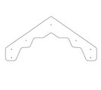 | 6018 | 0.6 | 0.588 | 0.021 | 0.007 | 0.007
40 | 000040 | Фиксатор счет двойной (400) 80 x 400 x 21 | 4 |  | 8014 | 0.4 | 0.08 | 0.021 | 0.000672 | 0.003
41 | 000041 | Кольцо счет 110 x 110 x 21 | 40 |  | разноцветный | 0.11 | 0.11 | 0.021 | 0.000 | 0.010
42 | 0003МП | Уголок 55х55х40 | 36 |  | 7047 |  |  |  | 0.0001 | 0.004
ЭЛЕМЕНТ ДЕРЕВЬЯ СБ |  |  |  |  |  |  |  |  |  | -
43 | - | Лист большой (867х665х15) (зеленый) | 1 |  |  | 2 | 1 | 0.6 | 1.2000 | 1.200
1 | 001023 | Лист большой -5.13 870 x 669 x 15 | 1 |  | 6019
2 | 001024 | Лист средний -5.13 653 x 501 x 15 | 1 |  | 6018
3 | 001024 | Лист средний -5.13 653 x 501 x 15 | 2 |  | 6019
4 | 001025 | Лист малый -5.13 489 x 376 x 15 | 2 |  | 6018
5 | 0079МП | Ветки дерева | 1 |  | 7047
44 | 09.006.000 | Элемент дерево с поликарбонатом СБ | 1 |  |  | 2 | 1.2 | 0.6 | 1.4400 | 1.440
1 | 001026 | Лист дырявый большой -5.13 702 x 592 x 15 | 2 | 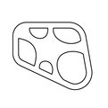 | 6018
2 | 001027 | Лист дырявый малый -5.13 528 x 386 x 15 | 4 | 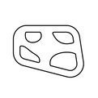 | 6019
3 | 000122 | Круг 110 фара -6.12 110 x 110 x 15 | 3 | 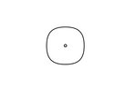 | 7047
4 | - | Прослойка листа большого из поликарбоната (700х590х8) (бирюза) | 1 | 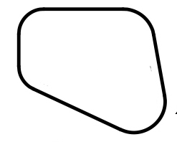 | бирюза
5 | - | Прослойка листа малого из поликарбоната (527х383х8) (бирюза) | 1 |  | бирюза
6 | 0079МП | Ветки дерева | 1 |  | 7047
МЕТАЛЛ |  |  |  |  |  |  |  |  |  | -
45 | 0020МП | Перемычка 600 мм | 4 |  | 7047 | 0.616 | 0.04 | 0.1 | 0.002 | 0.010
46 | 0058МП | Труба 21x600мм (под счеты) | 4 |  | 7047 | 0.62 | 0.021 | 0.21 | 0.003 | 0.011
47 | 0084МП | Поручень горки дуга (570mm) | 1 | 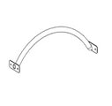 | 7047
ГОРКИ |  |  |  |  |  |  |  |  |  | 0.000
48 | 0002СБ | Горка 600х1200 H=600 | 1 |  | 1023 / 3020 | 1.3 | 0.6 | 1.55 | 0.531 | 0.531
ПЛАСТИК |  |  |  |  |  |  |  |  |  | -
49 | КЧМ6КС | Заглушка К4М6КС | 116 |  | черный | 0.027 | 0.027 | 0.016 | 0.00001 | 0.001
50 | КЧМ8КС | Заглушка К4М8КС | 220 |  | черный | 0.036 | 0.036 | 0.023 | 0.00003 | 0.007
51 | 100-100.11КК | Заглушка 100-100.11КК | 10 |  | черный | 0.1 | 0.1 | 0.044 | 0.00044 | 0.004 |  | 10
 |  |  |  |  |  |  |  |  |  | 4.232

